Dashboard
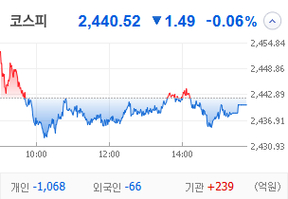
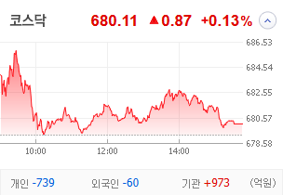
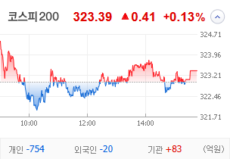
KOSPI | KOSDAQ | KOSPI 200 | 상승종목 |  |  |  |  |  |  |  | 종목별 투자정보
 |  |  | 번호 | 구분 | 종목번호 | 종목명 | 현재가 | 전일비 | 등락률 | URL | 종목명
 |  |  | 1 | KOSPI | 000545 | 흥국화재우 | 6,000 | △ 950 | 19% | ▶ | 현재가
 |  |  | 2 |  | 000230 | 일동홀딩스 | 7,360 | △ 690 | 10% | ▶ | 전일비
 |  |  | 3 |  | 077500 | 유니퀘스트 | 5,220 | △ 460 | 10% | ▶ | 등락률
 |  |  | 4 |  | 072130 | 유엔젤 | 6,800 | △ 570 | 9% | ▶ | 거래량
다우산업 | 나스닥 | S&P 500 | 5 |  | 035510 | 신세계 I&C | 15,310 | △ 1,270 | 9% | ▶ | 시가총액(억)
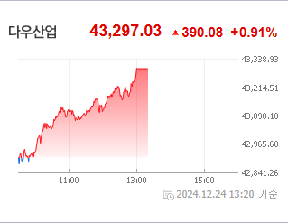
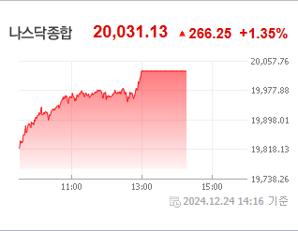
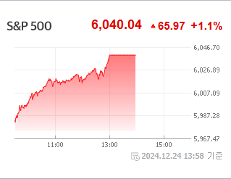
 |  |  | 6 |  | 012200 | 계양전기 | 1,535 | △ 106 | 7% | ▶ | 영업이익(억)
 |  |  | 7 |  | 278470 | 에이피알 | 50,900 | △ 2,750 | 6% | ▶ | 외국인비율(%)
 |  |  | 8 |  | 004105 | 태양금속우 | 3,900 | △ 210 | 6% | ▶ | PER(배)
 |  |  | 9 |  | 023350 | 한국종합기술 | 5,970 | △ 310 | 5% | ▶ | ROE(%)
 |  |  | 10 |  | 007660 | 이수페타시스 | 27,700 | △ 1,350 | 5% | ▶ | PBR(배)
USD환율 | JPY환율 | EUR환율 | 1 | KOSDAQ | 106240 | 파인테크닉스 | 1,118 | ▲ 258 | 30% | ▶
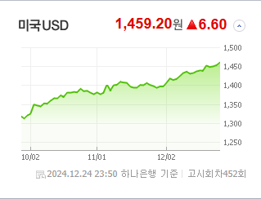
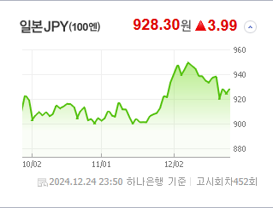
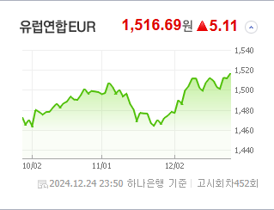
 |  |  | 2 |  | 187660 | 현대ADM | 1,716 | ▲ 396 | 30% | ▶ | 종목별 전자공시 |  | 오늘의 리포트
 |  |  | 3 |  | 303030 | 지니틱스 | 1,133 | ▲ 261 | 30% | ▶ | 파일명 | URL | 구분 | 개수
 |  |  | 4 |  | 466100 | 클로봇 | 7,850 | △ 1,410 | 22% | ▶ | 크리스마스 선물 받은 SBS…기관의 이유있는 폭풍 순매수 | ▶ | 시황정보 | 0
 |  |  | 5 |  | 069140 | 누리플랜 | 1,574 | △ 249 | 19% | ▶ | 트럼프 취임 앞두고 트럼프 인맥株 '들썩' | ▶ | 투자정보 | 0
 |  |  | 6 |  | 424960 | 스마트레이더시스템 | 12,230 | △ 1,910 | 19% | ▶ | "미래 리테일·푸드테크 변화 직접볼까" K유통가, 새해 美CES 누가 ... | ▶ | 종목분석 | 0
WIT | 유가 | 금 | 7 |  | 206560 | 덱스터 | 10,190 | △ 1,530 | 18% | ▶ | 올해 증권사 목표가 가장 많이 내린 종목은?… 이수페타시스, 50%↓ | ▶ | 산업분석 | 0
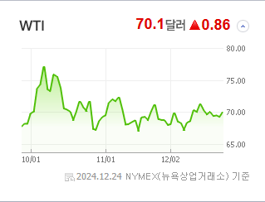
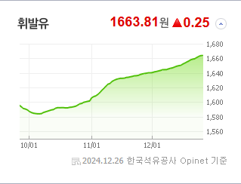
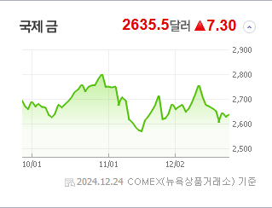
 |  |  | 8 |  | 100590 | 머큐리 | 4,210 | △ 610 | 17% | ▶ | 상장사 10곳 중 6곳 목표가 하향 | ▶ | 경제분석 | 0
 |  |  | 9 |  | 065660 | 안트로젠 | 18,290 | △ 2,590 | 17% | ▶ | 한때 1460원 위협, 환율 크리스마스 이브의 난 | ▶ | 경제전망리포트
 |  |  | 10 |  | 348340 | 뉴로메카 | 26,450 | △ 3,650 | 16% | ▶ |  | ▶ | 2024년 11월 경제전망보고서(Indigo Book)_FFFFF.pdf
 |  |  |  |  |  |  |  |  |  |  |  | ▶

 | 전일대비
생물공학 | 3.65%
비철금속 | 2.39%
건강관리업체및서비스 | 1.87%
인터넷과카탈로그소매 | 1.53%
부동산 | 1.34%
포장재 | 1.32%
교육서비스 | 1.08%
해운사 | 1.04%
도로와철도운송 | 0.99%
반도체와반도체장비 | 0.95%
다각화된통신서비스 | 0.85%
기계 | 0.69%
종이와목재 | 0.65%
건강관리기술 | 0.64%
식품 | 0.56%
항공사 | 0.56%
화장품 | 0.44%
운송인프라 | 0.34%
에너지장비및서비스 | 0.33%
디스플레이장비및부품 | 0.33%
상업서비스와공급품 | 0.31%
건강관리장비와용품 | 0.28%
가스유틸리티 | 0.28%
레저용장비와제품 | 0.26%
문구류 | 0.23%
가정용기기와용품 | 0.23%
무선통신서비스 | 0.20%
 | 업종별시세 |  | 주요 뉴스 |  |  |  |  |  |  |  | 종목별 뉴스공시
 |  |  | 출처 |  | 제목 |  |  |  |  | URL | 제목 |  | URL | 종목명
 |  |  | 한국경제 |  | 올해 외인·기관은 '밸류업', 개미는 '삼전 줍줍'에 올인했다 [종목+] |  |  |  |  | ▶ | 크리스마스 선물 받은 SBS…기관의 이유있는 폭풍 순매수 |  | ▶ | 신세계 I&C
 |  |  | 한국경제 |  | "완성차, 트럼프발 '관세 폭탄' 우려…전기차 캐즘도 끝 안보여" [2025 재테크] |  |  |  |  | ▶ | 분기보고서 (2024.09) |  | ▶ | 흥국화재우
 |  |  | 뉴스1 |  | 경영권 분쟁에 총선·계엄까지…'테마'로 얼룩진 증시[2024 핫종목 결산]④ |  |  |  |  | ▶ | 주주명부폐쇄기간또는기준일설정 |  | ▶ | 일동홀딩스
 |  |  | 아시아경제 |  | 고개 드는 삼성전기, 내년 AI 수혜 주인공 노린다 |  |  |  |  | ▶ | 분기보고서 (2024.09) |  | ▶ | 일동홀딩스
 |  |  | 머니S |  | 올해 삼성전자 10조 팔아치운 외국인… 증권사 목표주가도 줄하향 |  |  |  |  | ▶ | 주주명부폐쇄기간또는기준일설정 |  | ▶ | 유니퀘스트
 |  |  | 아시아경제 |  | 트럼프 취임 앞두고 트럼프 인맥株 '들썩' |  |  |  |  | ▶ | 금전대여결정 |  | ▶ | 유니퀘스트
 |  |  | 조선비즈 |  | ‘국민연금 12년 경력’ 이수철 NH證 운용사업부 대표 “예측보다 리스크 분산에 에너지 써라” |  |  |  |  | ▶ | 주식소각결정 |  | ▶ | 유니퀘스트
 |  |  | 머니S |  | 올해 증권사 목표가 가장 많이 내린 종목은?… 이수페타시스, 50%↓ |  |  |  |  | ▶ | 분기보고서 (2024.09) |  | ▶ | 유니퀘스트
 |  |  | 머니투데이 |  | AI + 3D프린팅으로 의사 돕는다…수술, 미용 분야 개척중인 '이 기업' |  |  |  |  | ▶ | 주식등의대량보유상황보고서(약식) |  | ▶ | 유니퀘스트
 |  |  | 매일경제 |  | “서학 여왕개미들이 떴다”…美주식 월 20억 이상 거래하는 여성들 무려 10배로 |  |  |  |  | ▶ | 주식등의대량보유상황보고서(일반) |  | ▶ | 유엔젤
 |  |  | 한국경제 |  | 위기의 K증시' 살릴 8가지 제안 [더 머니이스트-정의정의 동학개미 통신] |  |  |  |  | ▶ | 최대주주등소유주식변동신고서 |  | ▶ | 유엔젤
 |  |  | 조선일보 |  | 주담대 2억, 비대면 부활… 새해엔 대출 빗장 풀려 |  |  |  |  | ▶ | 자기주식처분결과보고서 |  | ▶ | 유엔젤
 |  |  | 더팩트 |  | 재출범 4달째 우리투자증권, '개점휴업' 마무리 언제쯤? |  |  |  |  | ▶ | 주요사항보고서(자기주식처분결정) |  | ▶ | 유엔젤
 |  |  |  |  |  |  |  |  |  |  | 자기주식처분결과보고서 |  | ▶ | 유엔젤
 |  |  |  |  |  |  |  |  |  |  | 주요사항보고서(자기주식처분결정) |  | ▶ | 유엔젤
 |  |  |  |  |  |  |  |  |  |  | 현금ㆍ현물배당을위한주주명부폐쇄(기준일)결정 |  | ▶ | 유엔젤
 |  |  |  |  |  |  |  |  |  |  | 주주명부폐쇄기간또는기준일설정 |  | ▶ | 유엔젤
 |  |  |  |  |  |  |  |  |  |  | 주식등의대량보유상황보고서(약식) |  | ▶ | 유엔젤
 |  |  |  |  |  |  |  |  |  |  | 분기보고서 (2024.09) |  | ▶ | 유엔젤
 |  |  |  |  |  |  |  |  |  |  | 풍문또는보도에대한해명 |  | ▶ | 유엔젤

